METODO 1
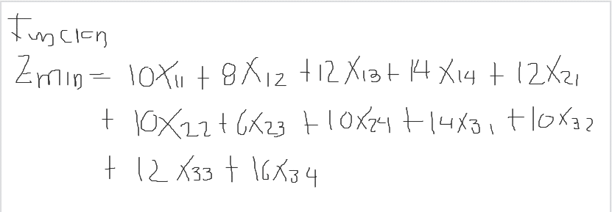
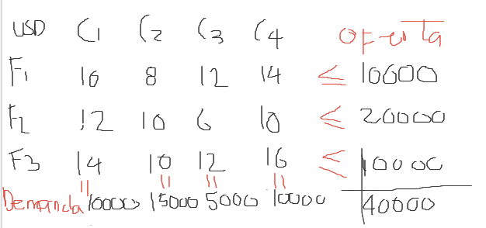

Costo Min
 | X11 | X12 | X13 | X14 | X21 | X22 | X23 | X24 | X31 | X32 | X33 | X34
Zmin | 10 | 8 | 12 | 14 | 12 | 10 | 6 | 10 | 14 | 10 | 12 | 16
R1 | 1 | 1 | 1 | 1 |  |  |  |  |  |  |  |  | 10000
R2 |  |  |  |  | 1 | 1 | 1 | 1 |  |  |  |  | 20000
R3 |  |  |  |  |  |  |  |  | 1 | 1 | 1 | 1 | 10000
R4 | 1 |  |  |  | 1 |  |  |  | 1 |  |  |  | 10000
R5 |  | 1 |  |  |  | 1 |  |  |  | 1 |  |  | 15000
R6 |  |  | 1 |  |  |  | 1 |  |  |  | 1 |  | 5000
R7 |  |  |  | 1 |  |  |  | 1 |  |  |  | 1 | 10000

VARIABLES | 5000 | 5000 | 0 | 0 | 5000 | 0 | 5000 | 10000 | 0 | 10000 | 0 | 0

Zmin | $ 380,000.00
R1 | 10000 |  |  | TABLA
R2 | 20000 |  |  | ORIGEN | DESTINO | COSTO | UNIDADES | COSTO PARCIAL
R3 | 10000 |  |  | F1 | C1 | 10 | 5000 | $ 50,000.00
R4 | 10000 |  |  | F1 | C2 | 8 | 5000 | $ 40,000.00
R5 | 15000 |  |  | F2 | C1 | 12 | 5000 | $ 60,000.00
R6 | 5000 |  |  | F2 | C3 | 6 | 5000 | $ 30,000.00
R7 | 10000 |  |  | F2 | C4 | 10 | 10000 | $ 100,000.00
 |  |  |  | F3 | C2 | 10 | 10000 | $ 100,000.00
 |  |  |  |  |  |  | 40000 | $ 380,000.00

METODO 2
MATRIZ COSTOS DE ENVIO POR UNIDAD
 | C1 | C2 | C3 | C4 | OFERTA
F1 | 10 | 8 | 12 | 14 | 10000
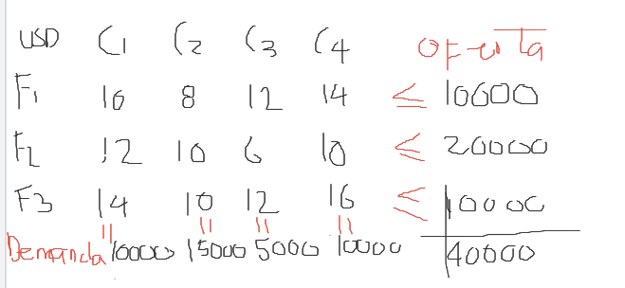
F2 | 12 | 10 | 6 | 10 | 20000
F3 | 14 | 10 | 12 | 16 | 10000
DEMANDA | 10000 | 15000 | 5000 | 10000

MATRIZ UNIDADES ENVIADAS
 | C1 | C2 | C3 | C4 |  | OFERTA
F1 | 5000 | 5000 | 0 | 0 | 10000 | 10000
F2 | 5000 | 0 | 5000 | 10000 | 20000 | 20000
F3 | 0 | 10000 | 0 | 0 | 10000 | 10000
 | 10000 | 15000 | 5000 | 10000
DEMANDA | 10000 | 15000 | 5000 | 10000

 |  |  |  | ZMIN | $ 380,000.00

MATRIZ DE COSTOS PARCIALES

 | C1 | C2 | C3 | C4
F1 | 50000 | 40000 | 0 | 0
F2 | 60000 | 0 | 30000 | 100000
F3 | 0 | 100000 | 0 | 0

